Sheet1
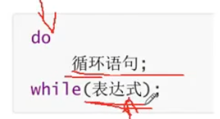

 |  |  | 先do 再判断

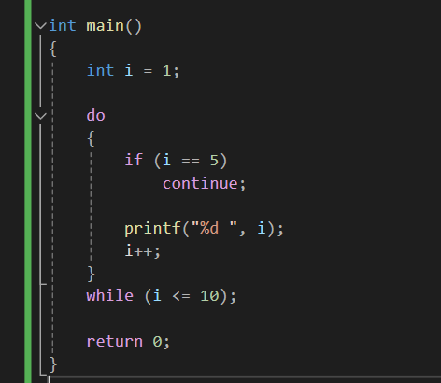
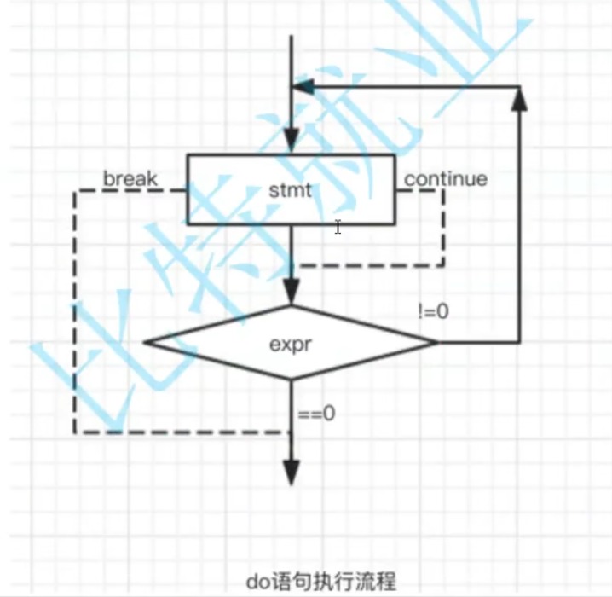

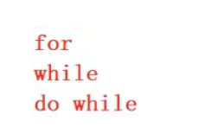

 |  |  | 用的最多

 |  |  | 其次

 |  |  | 用的最少

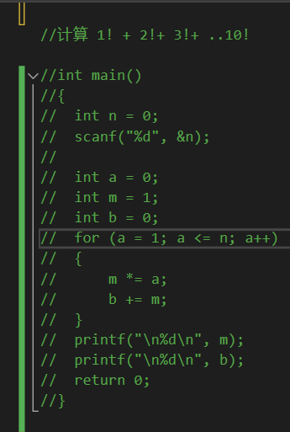
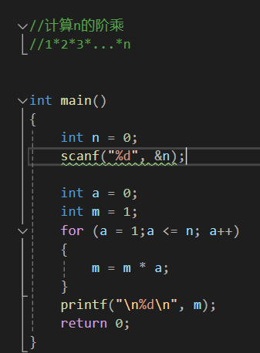
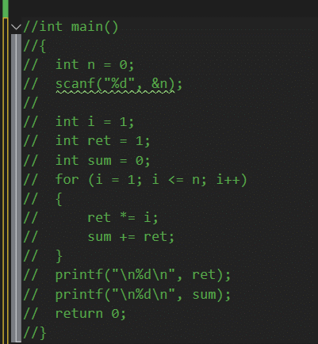

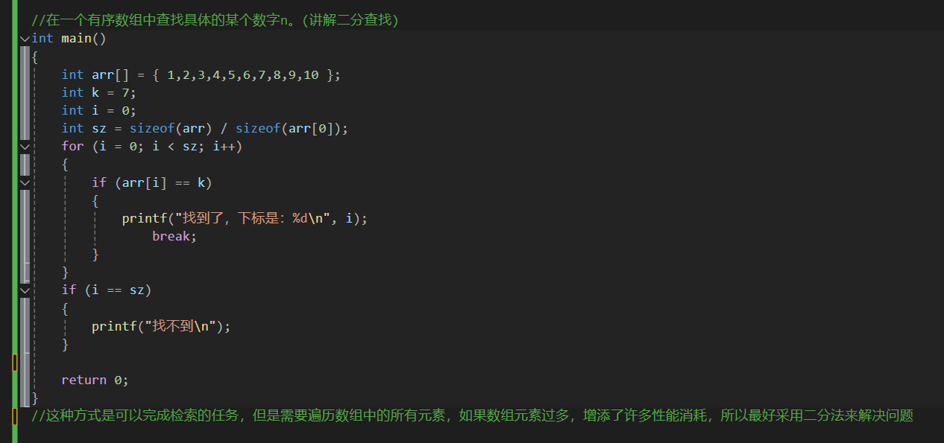

 |  |  |  |  |  |  | 二分查找
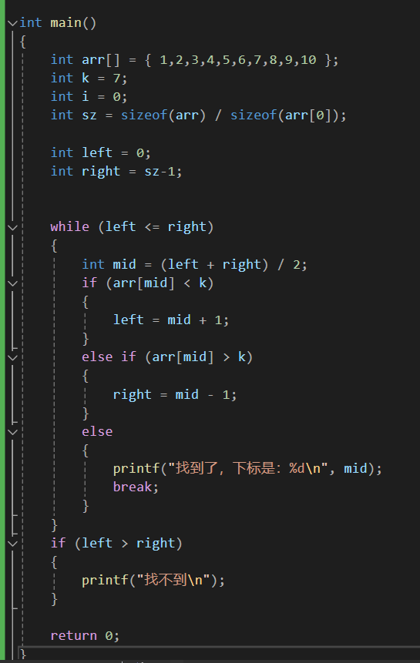

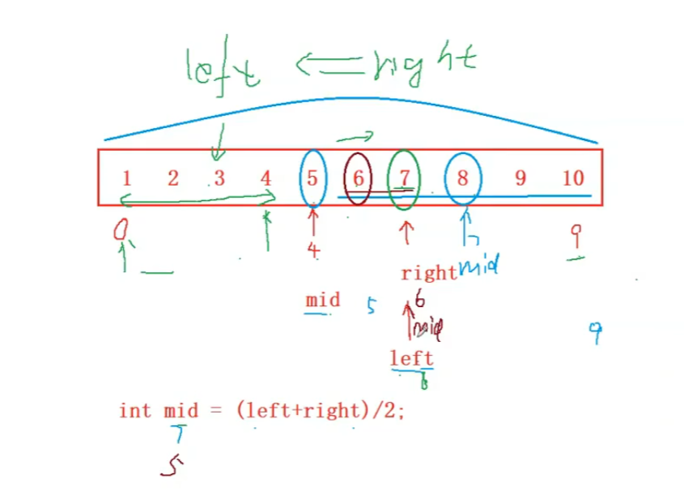
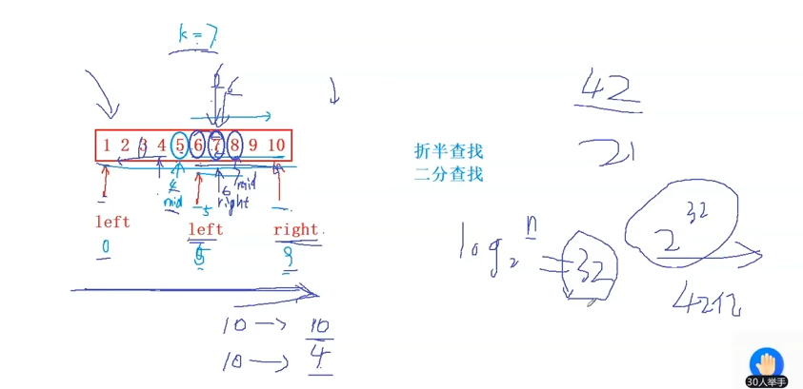

 |  |  |  | 但是这个里面要注意一个问题，如果数组超级大，left+right超出了int能容纳的数据范围，溢出后（left + right）/2的结果显然就不准确了

那么需要这样去处理：

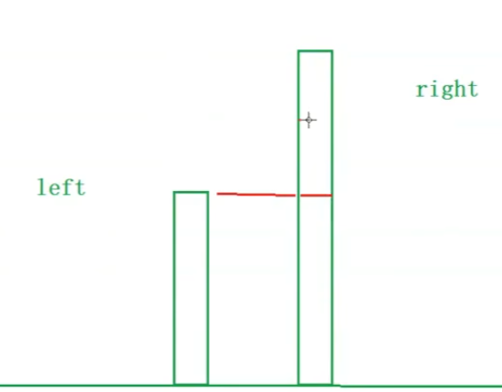
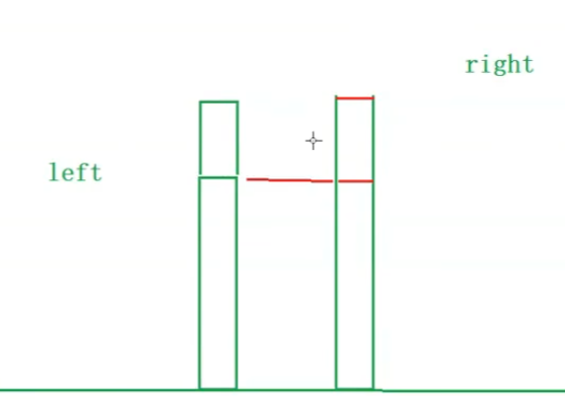

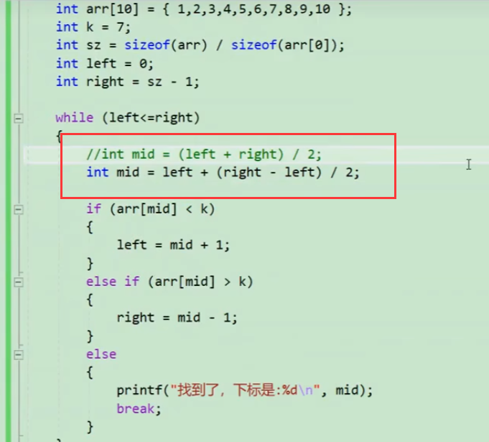

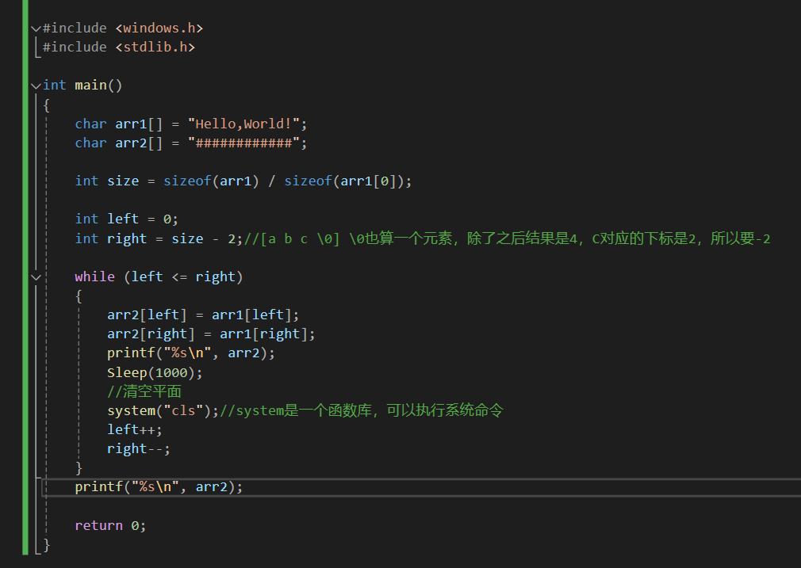
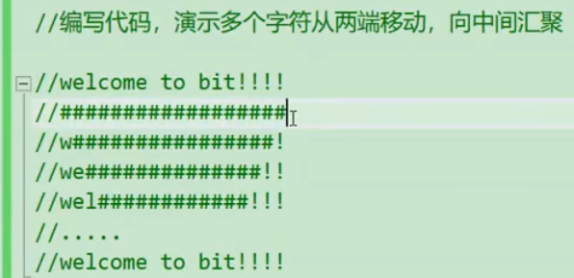

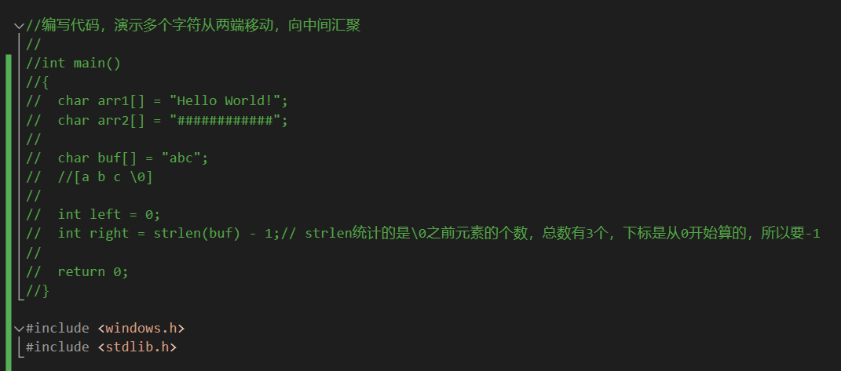

 |  |  |  |  |  | strcmp函数的返回值为0表示两个字符串相同

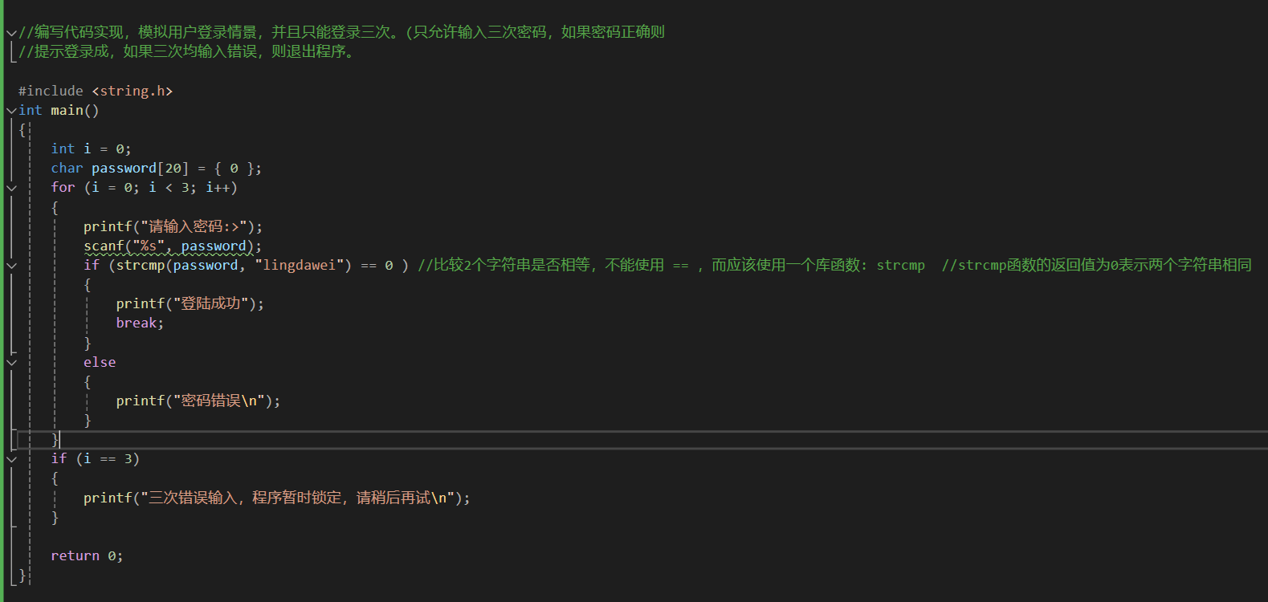

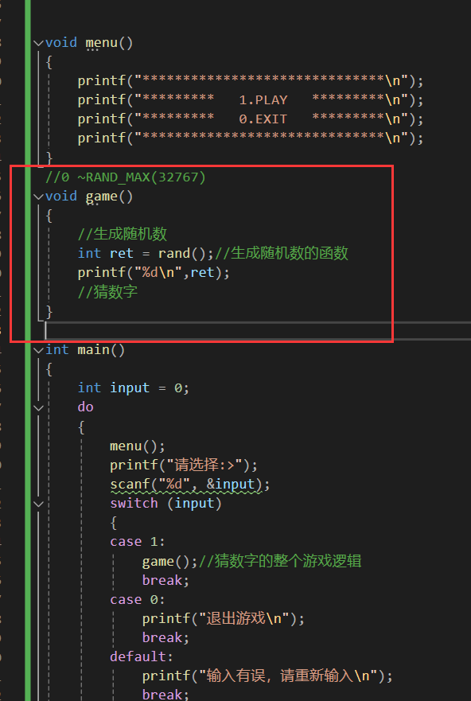
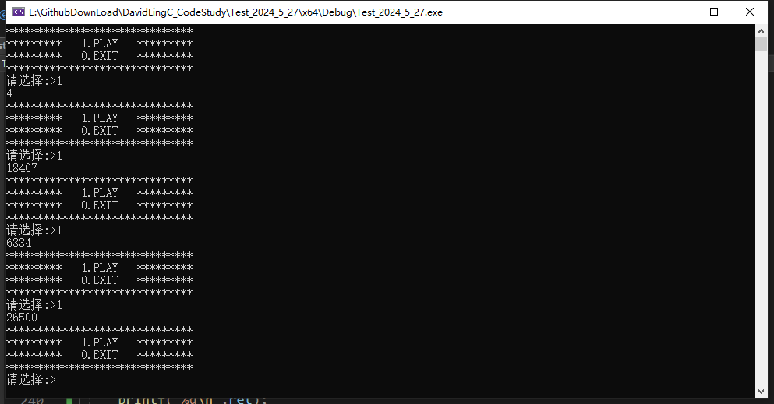
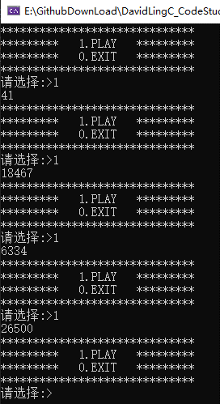

 |  |  |  |  | 怎么都重复了呢？

 |  |  |  |  | 因为要srand来设置一个随机开始的起点
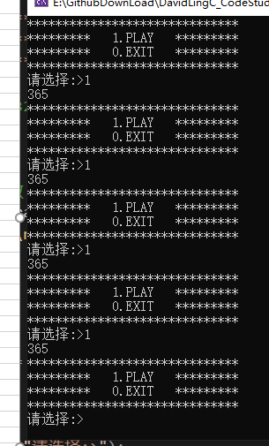

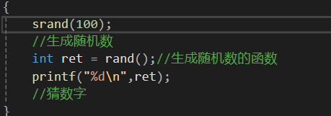

 |  |  |  |  | 设置了srand（100） |  | 结果变这样了——我们要一个随机数，就必须要一个随机数起点？这不是套娃了吗？

那怎么解决？有什么东西是永恒变换而不停止的？可以用来锚定随机数值的？

——TIME，时间！ |  | 所以要用到——时间戳——的概念

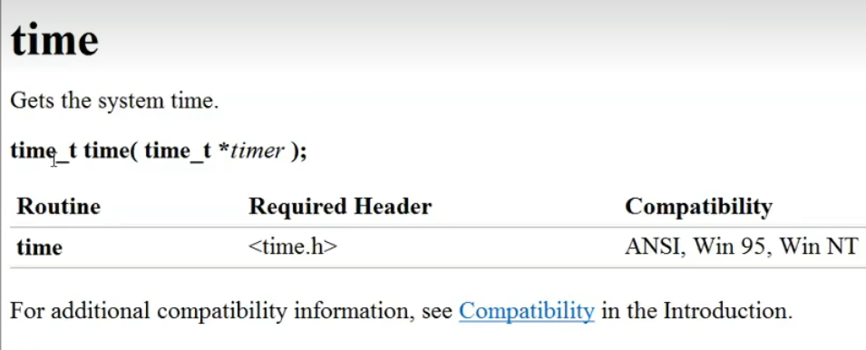

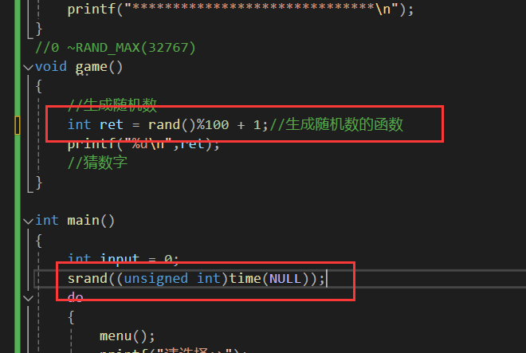
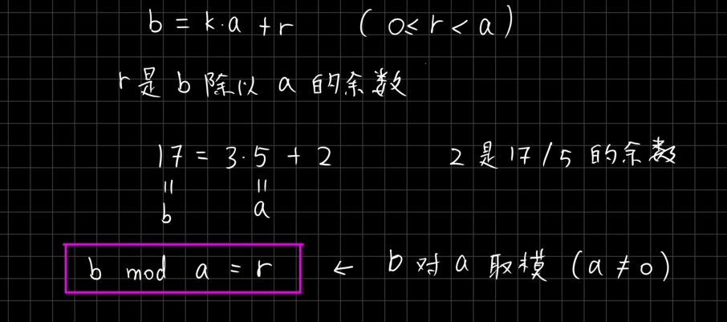

 |  |  |  |  |  | 然后再取模 % 100 + 1，伪随机的结果值就在1-100之间了
 | 为什么起点放到主函数里呢？这个还得再研究研究

